界面&功能


武道会系统 |  |  |  | 功能规则

 | 功能入口 |  |  |  | 基本规则
 |  |  |  |  | 1.设计目的是什么
 | 1.主界面点击【武道会】图标进入或者和NPC对话打开界面 |  |  |  | ▶ | 提供玩家体现战力的玩法
 |  |  |  |  | 2.解锁方式
 |  |  |  |  | ▶ | 根据玩家等级解锁
 |  |  |  |  | 3.基本规则
 |  |  |  |  | ▶ | 通过积分来分层玩家
 |  |  |  |  | ▶ | 玩家通过匹配机制匹配对手进行战斗
 |  |  |  |  | ▶ | 通过战斗获得积分，胜利会获得更多积分
 | 参考图标 |  |  |  | ▶ | 需要加入机器人来避免完全匹配不到人的情况
 |  |  |  |  | 4.数值节奏
 |  |  |  |  | ▶ | 匹配机制完善
 |  |  |  |  | ▶ | 机器人实力的数值需要根据段位分层
 |  |  |  |  | ▶

 | 主界面【当前为示例】

2
 |  | 1.功能标题 |  |  | 1.功能标题
 |  | ▶ | 显示功能标题 |  | ▶ | 显示功能标题
 |  | 2.帮助、关闭按钮 |  |  | 2.帮助、关闭按钮
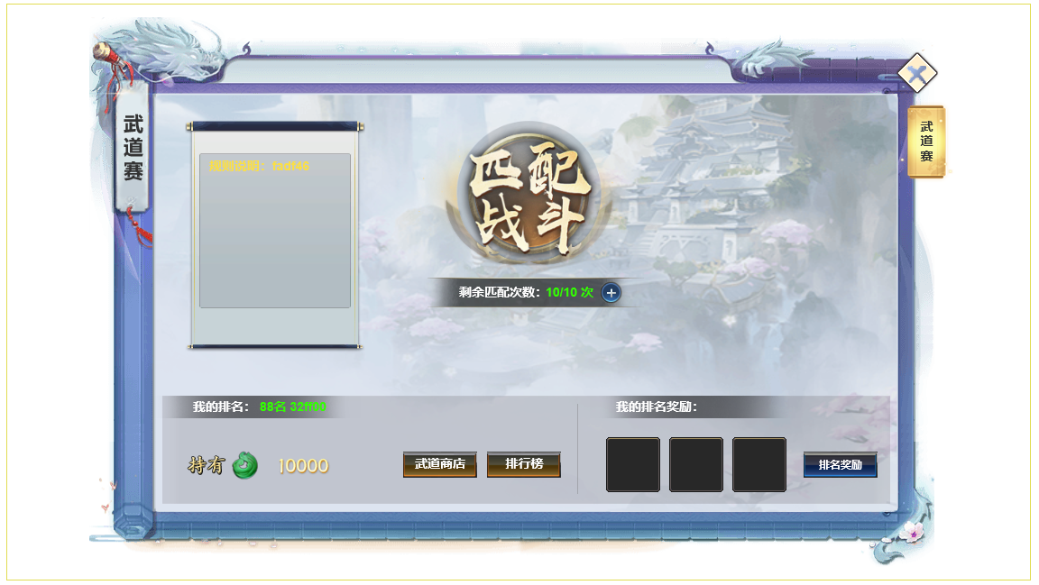
1
4
 |  | ▶ | 关闭按钮：点击关闭界面。 |  | ▶ | 关闭按钮：点击关闭界面。

 |  | 3.活动介绍文字 |  |  | 3.活动介绍文字
 |  | ▶ | 显示活动介绍文本信息，文字内容会比较多，需要多行显示 |  | ▶ | 显示活动介绍文本信息，文字内容会比较多，需要多行显示
 |  | 4.匹配按钮 |  |  | ▶ | 文字会有颜色变化，在表中配置的文本需要支持颜色编辑。
 |  | ▶ | 点击匹配后切换到匹配状态 |  | 4.匹配
3
 |  | ▶ | 匹配界面分为2种状态，匹配中和匹配成功 |  | ▶ | 匹配规则
 |  | ▶ | 匹配成功倒计时后玩家进入竞技大赛地图进行战斗，战斗会有胜利和失败2种结果 |  |  | 根据玩家积分，在积分正负50分范围内寻找，优先匹配玩家数据，从符合条件的玩家数据中随机匹配一个，如果没有玩家数据，则匹配机器人数据，如果超过10秒还匹配不到敌人，则扩大积分范围进行匹配（依次，每3秒会增加20个积分的范围）
5
 |  |  | 胜利界面（查看下面的胜利界面参考） |  | ▶ | 玩家数据
 |  |  | 失败界面 |  |  | 玩家在有段位后就进入数据库，记录玩家的信息、战斗属性、积分等数据
 |  | 5.次数显示 |  |  | ▶ | 机器人数据
 |  | ▶ | 显示玩家当前剩余的匹配次数 |  |  | 需要根据积分配置机器人相关数据
 |  | ▶ | 玩家每天可以购买次数，点击+号弹出快捷购买界面
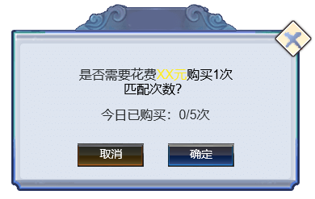
 |  |  |  |  | ▶ | 匹配界面表现
 |  |  |  |  |  | 点击匹配按钮后，弹出匹配界面。
 |  |  |  |  |  | 匹配中界面：左边是自己的头像、名字、积分信息，右边显示头像，且一直在随机图标变换，表示正在随机搜索目标，中间显示匹配的时间
 |  |  |  |  |  | 匹配成功界面：左边是自己的头像、名字、积分信息，右边显示匹配成功对象的头像、名字、积分
 |  |  |  |  |  | 匹配成功后就可以进入副本，需要倒计时倒数3秒后再传送进入副本。
 |  |  |  |  | ▶ | 战斗规则
 |  |  |  |  |  | 玩家匹配成功后，会进入一个单人副本，副本内只有玩家自己和匹配到的敌方。
6
 |  |  |  |  |  | 双方分为2个阵营，采用正常的战斗逻辑进行战斗。
 |  |  |  |  |  | 玩家可以自己控制战斗，敌方是自动战斗AI进行战斗。
 |  |  |  |  |  | 战斗时间为3分钟，成功击败敌方则战斗胜利，3分钟没击败敌方或者被敌方击败都算失败。
 |  |  |  |  |  | 战斗胜利或失败后弹出战斗结算界面，点击界面然后结算数据发放奖励，退出副本，销毁副本。
 |  |  |  |  | ▶ | 挑战奖励
 |  |  |  |  |  | 根据战斗结果分为2种奖励，奖励可配置
 |  | 6.基础信息 |  |  |  | 胜利奖励
 |  | ▶ | 我的排名 |  |  | 失败奖励
 |  | ▶ | 持有竞技场货币数量 |  | ▶ | 积分规则
 |  | ▶ | 商店与排行榜界面链接入口按钮 |  |  | 玩家默认开始的时候积分都是0分。
 | 未加标注界面 |  | 商店按钮：链接打开商城功能竞技场商店分页 |  |  | 玩家胜利一场的增加基础分是10分，失败一场是增加5分。
 |  |  | 排行榜：链接打开排行榜界面竞技排名 |  |  | 如果匹配的对方积分低于自己，则获得8点积分；若对方的积分高于自己，则获得12点积分。
 |  |  |  |  |  | 只有自己的积分变化，被挑战方的积分不会变化。
 |  |  |  |  | 5.次数
 |  |  |  |  | ▶ | 每次匹配需要消耗1次次数，没有次数就不能进行匹配，点击匹配提示“您已没有匹配次数。”
 |  |  |  |  | ▶ | 次数每天0点恢复，上限最高10次.
 |  |  |  |  | ▶ | 可以花费元宝购买次数，购买每天有次数限制，暂定限制每天3次，每次购买100元宝。次数达到上限则不能购买。

 |  |  |  |  | 6.查看奖励按钮
 |  |  |  |  | ▶ | 排名规则根据玩家积分进行排名
 |  |  |  |  | ▶ | 如果有玩家积分相同，则先达到积分的玩家排名靠前，如果和机器人同分，则优先玩家排名靠前
 |  |  |  |  | ▶ | 排名奖励：一周结算一次，每周一0点结算，根据排名通过邮件发送奖励，同时玩家积分重置。

 |  |  |  |  | 7.红点规则
 |  |  |  |  | ▶ | 有匹配次数没用完时，竞技大赛主界面按钮增加红点

 | 排行奖励界面
2
1
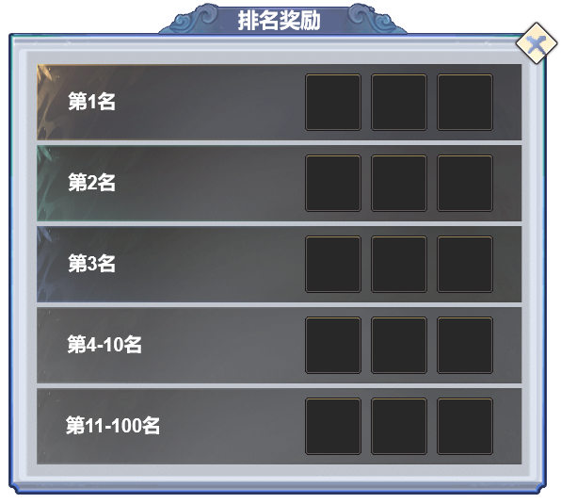
 |  | 1.功能标题 |  |  | 1.功能标题
 |  | ▶ | 显示功能标题 |  | ▶ | 显示功能标题
 |  | 2.帮助、关闭按钮 |  |  | 2.帮助、关闭按钮
 |  | ▶ | 关闭按钮：点击关闭界面。 |  | ▶ | 关闭按钮：点击关闭界面。

3
 |  | 3.查看排名奖励具体信息 |  |  | 3.查看排名奖励具体信息
 |  | ▶ | 排名名次范围，具体奖励道具图标 |  | ▶ | 排名名次范围，具体奖励道具图标

4

 | 匹配中界面

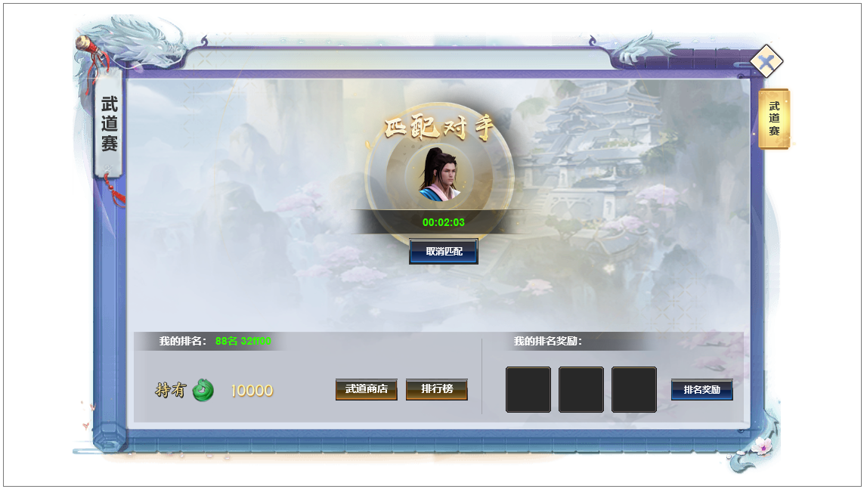
1
 |  | 1.对手信息
 |  | ▶ | 只显示头像，且匹配过程中一直在随机变换图标，表示正在随机搜索目标 |  | 1.自己的信息
 |  |  |  |  | ▶ | 显示自己的头像、名字、积分信息

 |  |  |  |  | 2.匹配状态
 |  |  |  |  | ▶ | 匹配的时候显示匹配中
 |  |  |  |  | 3.对手信息
 |  |  |  |  | ▶ | 只显示头像，且匹配过程中一直在随机变换图标，表示正在随机搜索目标
 |  |  |  |  | 4.匹配界面处理
 |  |  |  |  | ▶ | 匹配的时候界面需要加蒙版，不允许玩家操作其他内容。
 |  |  |  |  |  | 除非点击取消匹配

2

 | 匹配到其他玩家界面

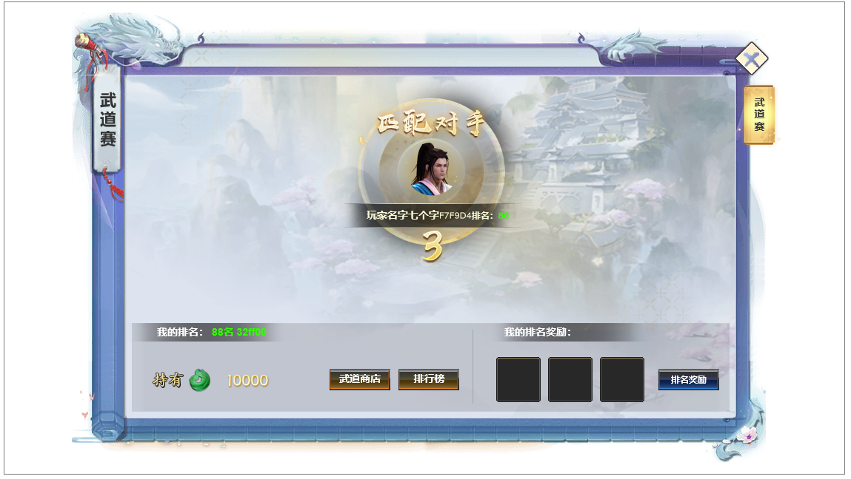

 |  | 1.对手信息 |  |  | 1.自己的信息
 |  | ▶ | 显示对手的头像、名字、积分 |  | ▶ | 显示自己的头像、名字、积分信息
1

2
 |  | 2.匹配进入副本倒计时 |  |  | 2.匹配状态
 |  | ▶ | 匹配完成的时候倒计时进入副本 |  | ▶ | 匹配完成的时候显示匹配成功
 |  |  |  |  | 3.对手信息
 |  |  |  |  | ▶ | 显示对手的头像、名字、积分

 | 战斗胜利/失败弹窗界面（失败界面把胜利文字改为失败，界面整体颜色亮色改为灰暗色，布局不变）

 | 副本胜利或失败

参考界面
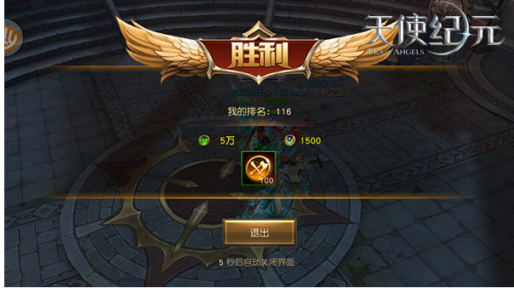
参考图

 | 参考游戏—无双霸业

 | 主界面

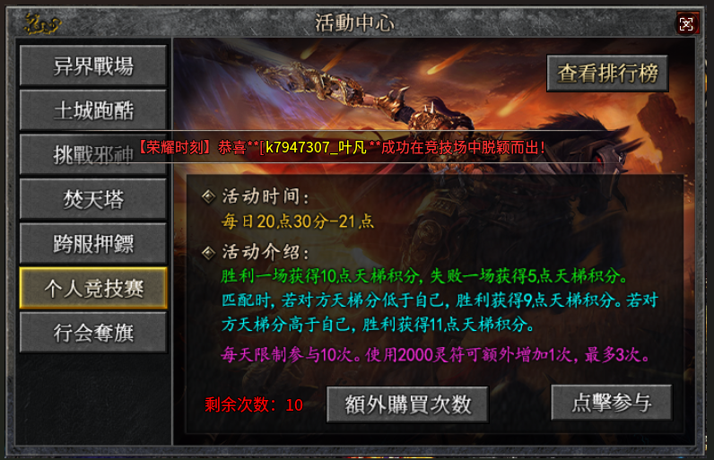

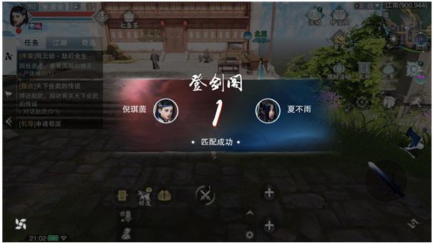
 | 匹配界面

 | 战斗胜利界面

